Tutorial
PLANILHA DE CONTROLE DAS CONTAS A RECEBER

Tutorial
Janeiro
Fevereiro
Março
Abril
Maio
Junho
Julho
Agosto
Setembro
Outubro
Novembro
Dezembro

 | 1. Introdução

 | Olá,

 | Mas afinal, pra que serve essa planilha?
 | Essa planilha serve para ajudar o usuário a controlar as receitas que serão recebidas na empresa.
 | Com ela podemos saber o que já foi recebido, o que ainda temos a receber, e o que já devíamos ter recebido, para então fazer a cobrança caso
 | algum pagamento esteja em atraso.

 | Na parte superior temos os campos que devem ser preenchidos para completarmos nossa planilha.
 | Você pode navegar entre eles apenas clicando no nome de cada um.
 | Sâo eles:
Tutorial
Janeiro
Fevereiro
Março
Abril
Maio
Junho
Julho
Agosto
Setembro
Outubro
Novembro
Dezembro

 | Tutorial: É a introdução da planilha, e explicação de como ela funciona.

 | Meses do ano: São abas para controlar mês a mês, as contas a receber da empresa.

 | 2. Preenchimento das abas dos meses, e Controle das contas a receber

 | Vamos entender como devem ser preenchidas as abas dos meses, e como utilizar esse preenchimento para controlar as contas a pagar.

 | Em cada aba, temos a seguinte tabela:

 | Janeiro | 27/03/2015

 | Data Documento | Descrição | Cliente | Documento | Vencimento | Valor | Estado | Situação

 | Vamos entender agora, o quê significa cada campo, e mais abaixo teremos um exemplo de preenchimento da planilha.

 | Data Atual: Esse campo é atualizado automáticamente com a data atual, por isso seu computador deve estar com a data e horário em dia, pois a planilha atualiza a
 | cada dia, de acordo com a data em seu computador.

 | Data Documento: É a data de emissão da Conta a Receber, seja Nota Fiscal, ou Boleto, nesse campo deve ser colocada a data que foi emitido o Documento de Cobrança.

 | Descrição: É a descrição da conta que irá ser recebida, por exemplo: "Venda de 2 Bolsas".

 | Cliente: Nesse campo deve ser colocado a quem foi emitido o documento, a pessoa que fez a compra.

 | Documento: Nesse campo, deve ser colocado o número do documento, para identificar na hora do recebimento, seja nº da Nota Fiscal, nº do Boleto, etc.

 | Vencimento: Esse é o campo mais importante da planilha, pois nesse campo, devemos colocar a data final para esse recebimento. Deve ser colocado no
 | formato DD/MM/AAAA.

 | Valor: Aqui colocamos o valor a ser recebido do documento.

 | Estado: Nesse campo, temos que selecionar o estado do recebimento, temos as opções "A Receber" e "Recebido".
 | Lembre-se, selecionar a opção "Recebido" apenas após o recebimento ter sido efetuado com sucesso.

 | Situação: Aqui a planilha nos traz automaticamente a situação do recebimento com base na data de vencimento, e se o documento foi recebido ou não.
 | Por exemplo: se o documento vence até 4 dias da data atual, esse campo aparece como "Vence em breve", se o documento vence no dia da data
 | atual, esse campo aparece como "Vence Hoje!", caso a data de vencimento seja superior a 3 dias da data atual, aparecerá "Em Dia". Caso
 | a data de vencimento já tenha passado, e no campo Estado esteja "A Receber" a situação aparecerá como "Vencida".
 | Caso no campo Estado tenha sido escolhido a opção "Recebido" então na situação também aparecerá "Recebido".

 | Abaixo temos uma tabela com as informações preenchidas conforme explicado acima.
 | A data utilizada nesse exemplo foi 27/03/2015.

 | Março | 27/03/2015

 | Data Documento | Descrição | Cliente | Documento | Vencimento | Valor | Estado | Situação
 | 2015-03-15 | Venda de Cadeira | Caetano | NF 15 | 2015-03-30 | R$ 100.00 | Recebido | Recebido
 | 2015-03-15 | Venda de Mochila | Veloso | NF 16 | 2015-03-31 | R$ 40.00 | Recebido | Recebido
 | 2015-03-15 | Venda de Bolsa | Maria | NF 17 | 2015-03-31 | R$ 60.00 | A Receber | Em Dia
 | 2015-03-15 | Venda de Cadeira | Betânia | NF 18 | 2015-03-31 | R$ 200.00 | A Receber | Em Dia
 | 2015-03-15 | Venda de Cadeira | Tim | NF 19 | 2015-03-30 | R$ 100.00 | A Receber | Vence em Breve
 | 2015-03-15 | Venda de Bolsa | Maia | NF 20 | 2015-03-26 | R$ 30.00 | A Receber | Vencida
 | 2015-03-15 | Venda de Mochila | Roberto | NF 21 | 2015-03-25 | R$ 40.00 | A Receber | Vencida
 | 2015-03-15 | Venda de Mochila | Carlos | NF 22 | 2015-03-28 | R$ 80.00 | A Receber | Vence em Breve
 | 2015-03-15 | Venda de Bolsa | Elis | NF 23 | 2015-03-27 | R$ 30.00 | A Receber | Vence Hoje!
 | 2015-03-15 | Venda de Mochila | Regina | NF 24 | 2015-03-27 | R$ 40.00 | A Receber | Vence Hoje!

 | As cores da coluna Situação são feitas automaticamente, para ajudar a identificar mais rápido as situações das contas a receber da empresa.
 | Temos as seguintes cores:
 |  | Para as contas que ainda irão vencer, que estão em dia.
 |  | Para as contas que já foram recebidas.
 |  | Para as contas que irão vencer em 3 dias ou menos.
 |  | Para as contas que vencem no dia.
 |  | Para as contas que já venceram a data de pagamento, e ainda estão A Receber.

 | Para obter um melhor aproveitamento da planilha, utilize como parâmetro a data de vencimento do documento para cada aba.
 | Exemplo: uma NF que foi emitida em 15/03/2015, mas o vencimento dela é apenas no dia 14/04/2015, deve ser preenchida na aba do mês 04/2015.

 | 3. Filtrando a planilha.

 | As planilhas já vêm com a opção de filtro ativada, que são as setas no lado direito de cada célula.
 | Vamos exemplificar, como se quisessemos filtrar as contas pela descrição.
 | Ao clicar na seta do filtro, abre-se a seguinte lista.
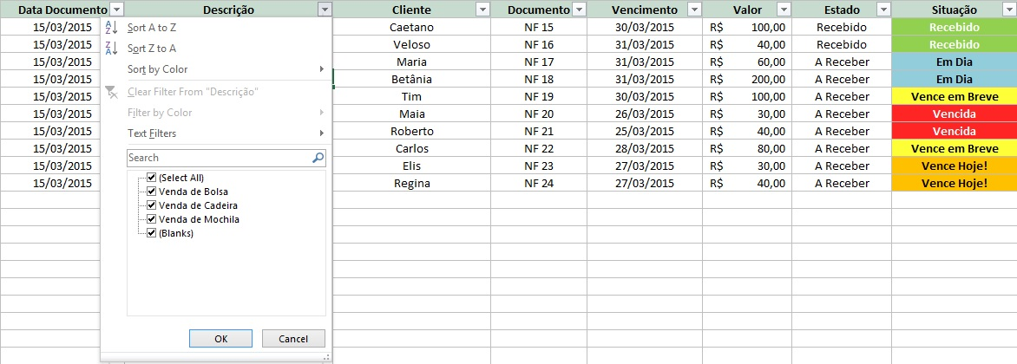

 | Nessa lista, a opção (Select All) ou (Selecionar Todos), depende do idioma no seu Excel, está selecionada, por isso a planilha está mostrando todas
 | as linhas que contêm descrição. Para filtrarmos alguma despesa específica na planilha, primeiro precisamos desmarcar essa opção.
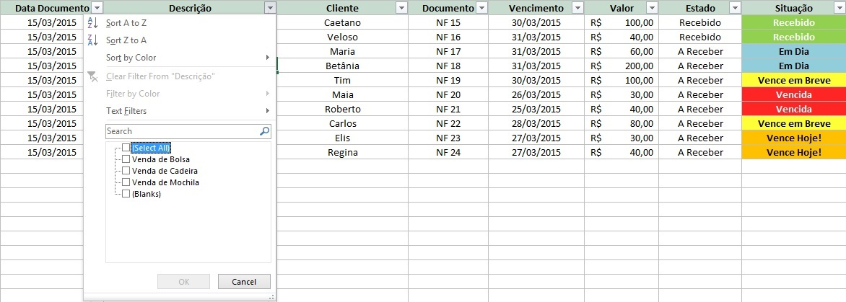

 | Após desmarcar essa opção, podemos selecionar apenas o que queremos ver na planilha.
 | Como exemplo, vamos selecionar apenas as contas de "Venda de Bolsa", e verificar como está a situação dessas contas.
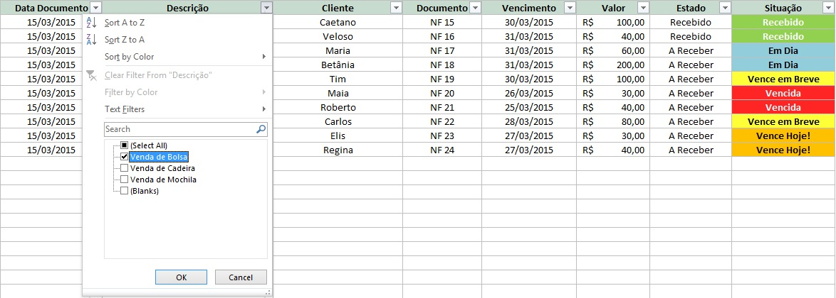

 | Após selecionar o que queremos, clicar em OK.
 | Então nossa planilha ficará da seguinte forma.

 | Com isso, podemos interpretar algumas informações, como por exemplo:
 | Em relação a "Venda de Bolsa", podemos perceber que temos a receber R$ 120,00, sendo que R$ 30,00 já passaram da data de vencimento.
 | R$ 30,00 vencem na data atual, e R$ 60,00 ainda estão em dia e devem ser recebidos até o dia 31/03.
 | Para voltar ao estado original da planilha, basta apenas selcionar novamente o filtro, e marcar a opção (Selecionar Todos).

 | 3. Considerações finais.

 | Esperamos que essa planilha o ajude a controlar as contas que você tem a receber.

 | Boas Vendas!

01
PLANILHA DE CONTROLE DAS CONTAS A RECEBER

Tutorial
Janeiro
Fevereiro
Março
Abril
Maio
Junho
Julho
Agosto
Setembro
Outubro
Novembro
Dezembro

 | Janeiro | 31/01/2017

 | Data Documento | Descrição | Cliente | Documento | Vencimento | Valor | Estado | Situação

 | Recebido
 | A Receber

02
PLANILHA DE CONTROLE DAS CONTAS A RECEBER

Tutorial
Janeiro
Fevereiro
Março
Abril
Maio
Junho
Julho
Agosto
Setembro
Outubro
Novembro
Dezembro

 | Fevereiro | 31/01/2017

 | Data Documento | Descrição | Cliente | Documento | Vencimento | Valor | Estado | Situação

 | Recebido
 | A Receber

03
PLANILHA DE CONTROLE DAS CONTAS A RECEBER

Tutorial
Janeiro
Fevereiro
Março
Abril
Maio
Junho
Julho
Agosto
Setembro
Outubro
Novembro
Dezembro

 | Março | 31/01/2017

 | Data Documento | Descrição | Cliente | Documento | Vencimento | Valor | Estado | Situação

 | Recebido
 | A Receber

04
PLANILHA DE CONTROLE DAS CONTAS A RECEBER

Tutorial
Janeiro
Fevereiro
Março
Abril
Maio
Junho
Julho
Agosto
Setembro
Outubro
Novembro
Dezembro

 | Abril | 31/01/2017

 | Data Documento | Descrição | Cliente | Documento | Vencimento | Valor | Estado | Situação

 | Recebido
 | A Receber

05
PLANILHA DE CONTROLE DAS CONTAS A RECEBER

Tutorial
Janeiro
Fevereiro
Março
Abril
Maio
Junho
Julho
Agosto
Setembro
Outubro
Novembro
Dezembro

 | Maio | 31/01/2017

 | Data Documento | Descrição | Cliente | Documento | Vencimento | Valor | Estado | Situação

 | Recebido
 | A Receber

06
PLANILHA DE CONTROLE DAS CONTAS A RECEBER

Tutorial
Janeiro
Fevereiro
Março
Abril
Maio
Junho
Julho
Agosto
Setembro
Outubro
Novembro
Dezembro

 | Junho | 31/01/2017

 | Data Documento | Descrição | Cliente | Documento | Vencimento | Valor | Estado | Situação

 | Recebido
 | A Receber

07
PLANILHA DE CONTROLE DAS CONTAS A RECEBER

Tutorial
Janeiro
Fevereiro
Março
Abril
Maio
Junho
Julho
Agosto
Setembro
Outubro
Novembro
Dezembro

 | Julho | 31/01/2017

 | Data Documento | Descrição | Cliente | Documento | Vencimento | Valor | Estado | Situação

 | Recebido
 | A Receber

08
PLANILHA DE CONTROLE DAS CONTAS A RECEBER

Tutorial
Janeiro
Fevereiro
Março
Abril
Maio
Junho
Julho
Agosto
Setembro
Outubro
Novembro
Dezembro

 | Agosto | 31/01/2017

 | Data Documento | Descrição | Cliente | Documento | Vencimento | Valor | Estado | Situação

 | Recebido
 | A Receber

09
PLANILHA DE CONTROLE DAS CONTAS A RECEBER

Tutorial
Janeiro
Fevereiro
Março
Abril
Maio
Junho
Julho
Agosto
Setembro
Outubro
Novembro
Dezembro

 | Setembro | 31/01/2017

 | Data Documento | Descrição | Cliente | Documento | Vencimento | Valor | Estado | Situação

 | Recebido
 | A Receber

10
PLANILHA DE CONTROLE DAS CONTAS A RECEBER

Tutorial
Janeiro
Fevereiro
Março
Abril
Maio
Junho
Julho
Agosto
Setembro
Outubro
Novembro
Dezembro

 | Outubro | 31/01/2017

 | Data Documento | Descrição | Cliente | Documento | Vencimento | Valor | Estado | Situação

 | Recebido
 | A Receber

11
PLANILHA DE CONTROLE DAS CONTAS A RECEBER

Tutorial
Janeiro
Fevereiro
Março
Abril
Maio
Junho
Julho
Agosto
Setembro
Outubro
Novembro
Dezembro

 | Novembro | 31/01/2017

 | Data Documento | Descrição | Cliente | Documento | Vencimento | Valor | Estado | Situação

 | Recebido
 | A Receber

12
PLANILHA DE CONTROLE DAS CONTAS A RECEBER

Tutorial
Janeiro
Fevereiro
Março
Abril
Maio
Junho
Julho
Agosto
Setembro
Outubro
Novembro
Dezembro

 | Dezembro | 31/01/2017

 | Data Documento | Descrição | Cliente | Documento | Vencimento | Valor | Estado | Situação

 | Recebido
 | A Receber

